关系图
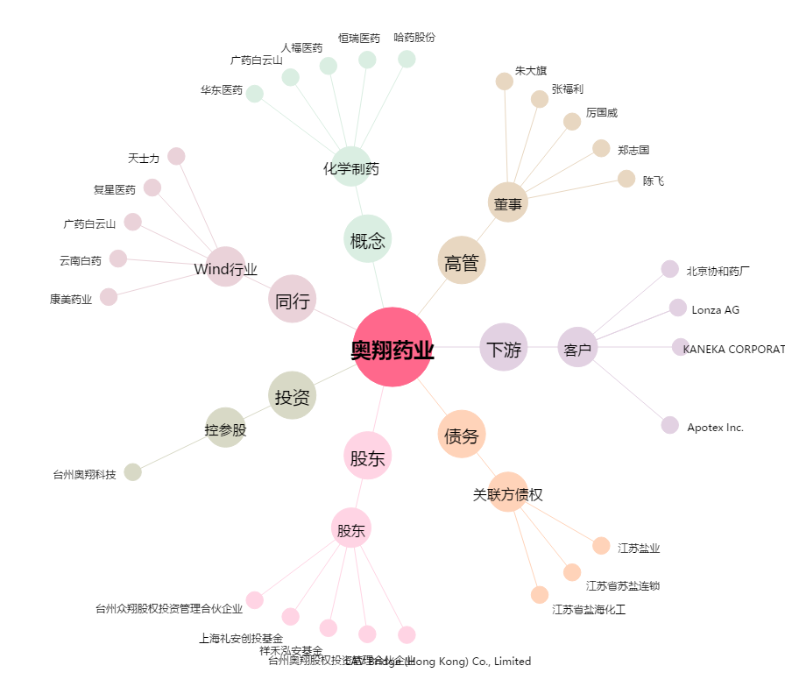
奥翔药业[603229.SH] - 关系概览图

